微生信示例334

Gene | S1 | S2 | S3 | S4 | S5 | S6 | S7 | S8 | S9 | S10 | S11 | 微生信，您身边的数据分析，可视化专家
CALML6 | 0.48 | 0.51 | 0.55 | 0.16 | 0.16 | 0.26 | 0.28 | 0.44 | 0.5 | 0.47 | 0.36 | https://www.bioinformatics.com.cn/plot_basic_hclust_tree_plot_334
TMEM52 | 5.65 | 5.63 | 5.65 | 5.1 | 5.19 | 5.13 | 5.14 | 5.55 | 5.54 | 5.48 | 5.63
CFAP74 | 4.34 | 4.98 | 4.67 | 4.54 | 4.93 | 5.42 | 5.13 | 5.37 | 5.3 | 5.74 | 5.51 | 输出示例图
GABRD | 1.81 | 1.46 | 1.56 | 0.23 | 0.13 | 0.38 | 0.28 | 2.11 | 2.02 | 2.03 | 2.05
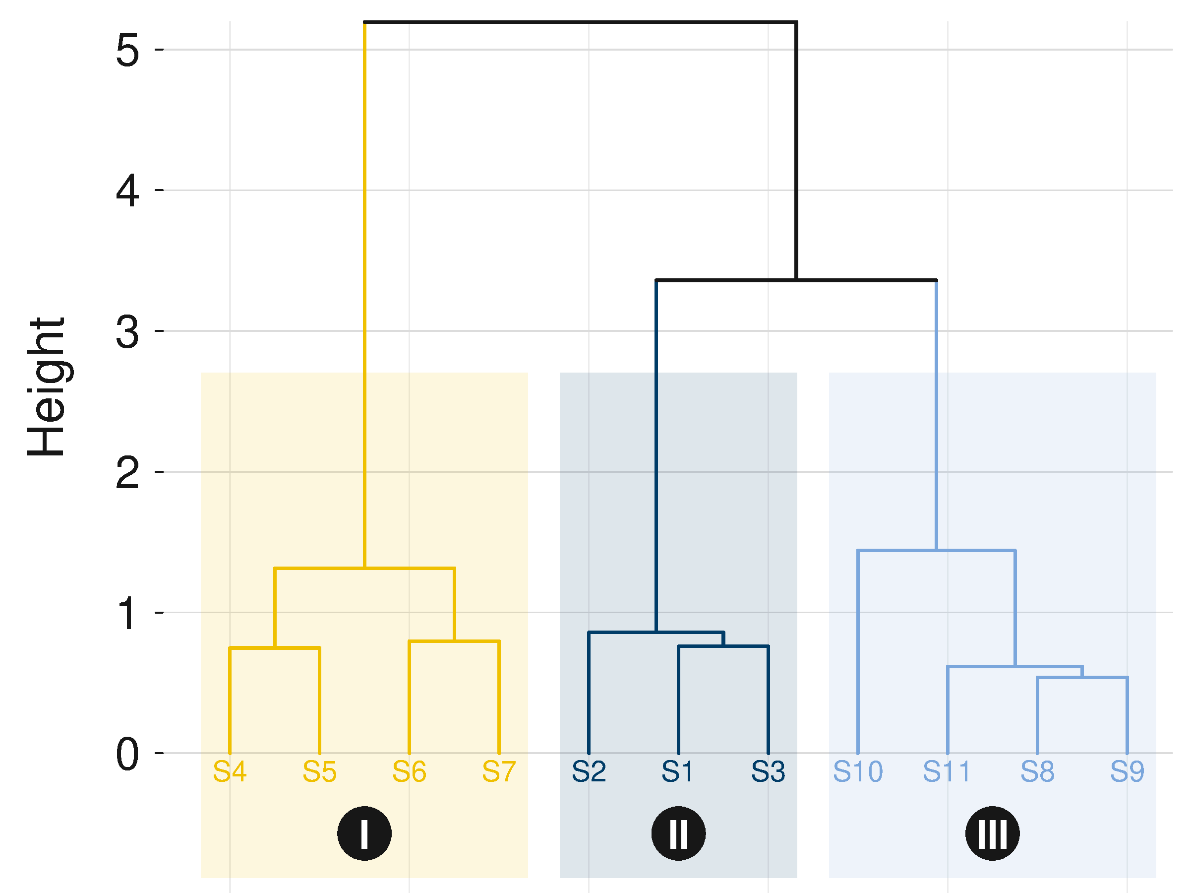
PRKCZ-DT | 1.08 | 1.12 | 1.08 | 0.76 | 0.44 | 0 | 0 | 1.28 | 1.61 | 2.49 | 1.71
FAM138A | 0 | 0.05 | 0.11 | 0 | 0 | 0 | 0.14 | 0.12 | 0 | 0 | 0.05
ATAD3C | 1.65 | 1.68 | 1.71 | 0.93 | 0.74 | 0.87 | 0.85 | 1.16 | 1.04 | 1.09 | 1.27
ATAD3B | 4.35 | 4.26 | 4.42 | 2.15 | 2.02 | 2.05 | 1.86 | 2.87 | 2.79 | 2.9 | 2.93
ATAD3A | 0.52 | 0.62 | 0.39 | 0 | 0.24 | 0.05 | 0.37 | 0.39 | 0.36 | 0.31 | 0.23
TMEM240 | 5.63 | 5.68 | 5.59 | 5.24 | 5.3 | 5.3 | 5.19 | 5.64 | 5.54 | 5.6 | 5.59
SSU72 | 3.33 | 3.7 | 3.57 | 3.9 | 4.01 | 3.85 | 3.49 | 3.92 | 4.01 | 3.82 | 4.15
FNDC10 | 1.35 | 1.35 | 1.33 | 0.14 | 0.1 | 0.21 | 0.06 | 1.87 | 1.9 | 1.75 | 1.85
MIB2 | 0.3 | 0.21 | 0.26 | 0.16 | 0.13 | 0.28 | 0.17 | 0.4 | 0.45 | 0.41 | 0.54
CDK11B | 4.51 | 4.51 | 4.63 | 2.78 | 2.72 | 2.71 | 2.46 | 3.51 | 3.43 | 3.41 | 3.55
SLC35E2B | 0.07 | 0.21 | 0.09 | 0.06 | 0.12 | 0.03 | 0.07 | 0.08 | 0.17 | 0.22 | 0.12
CDK11A | 12.59 | 12.65 | 12.57 | 12.31 | 12.29 | 12.17 | 11.96 | 12.88 | 13.08 | 13.42 | 12.79
SLC35E2A | 0.21 | 0.21 | 0.22 | 0.05 | 0.04 | 0.03 | 0.06 | 0.19 | 0.21 | 0.21 | 0.18
NADK | 4 | 4 | 4.16 | 2.93 | 2.89 | 2.86 | 2.58 | 3.23 | 3.15 | 3.14 | 3.22
GNB1 | 4.36 | 4.37 | 4.75 | 3.2 | 3 | 3.17 | 3.25 | 3.39 | 3.56 | 3.65 | 3.55
GNB1-DT | 5.87 | 5.77 | 6.2 | 3.93 | 4.26 | 4.13 | 4.03 | 5.63 | 5.5 | 5.53 | 5.63

 |  |  |  |  |  |  |  |  |  |  |  | 注意：

 |  |  |  |  |  |  |  |  |  |  |  | 使用问题，或数据分析合作意向
 |  |  |  |  |  |  |  |  |  |  |  | 请微信扫码联系我们

